貯留槽
貯留槽
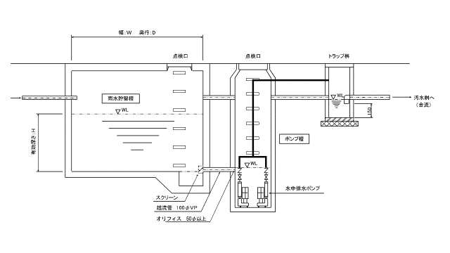
 | 色の付いた太枠セルに施設の寸法等入力をしてください。自動ですべて計算されます。

 | 許容放流量及びポンプ能力上限値の算定

 | 敷地面積 A0 |  | ［㎡］ | 0 | ［ha］
 | 許容放流比流量 q | 0.02 | ［㎥/s/ha］

 | 許容放流量 Qc = | A0 × q
 | = | 0 × 0.02
 | = | 0 | ［ｍ3/s］

 |  | ポンプ能力上限値 |  | 0.000 | ［ℓ/min］

 | 使用ポンプ能力 |  | ［ℓ/min］ | ※2台以上の相互運転の場合は、合計値に注意。

 | 貯留槽水深 |  | ［ｍ］
 | 貯留槽面積 |  | ［ｍ2］

 |  | 貯留槽体積 |  | ＝ | 0.00 | ｍ3

 | オリフィスヘッド差 △h |  | ［ｍ］
 | 流量係数 C | 0.6
 | 重力加速度 g | 9.8 | [ｍ/ｓ2]

 | オリフィス断面積 Ｑ= | Ｃａ（２ｇΔｈ）1/2
 | ａ= | Ｑ／Ｃ（２ｇΔｈ）1/2
 | = | 0 | /0.6×（2×9.8×）＾1/2
 | = | #DIV/0! | ［㎡］

 | オリフィス直径
 | 円形 ｄ= | ２（ａ／π）1/2
 | = | #DIV/0!
 | = | #DIV/0! | ［ｍ］
 | = | #DIV/0! | ［mm］ | #DIV/0!

 | 角型 d= | （ａ）1/2
 | = | #DIV/0!
 | = | #DIV/0! | ［ｍ］
 | = | #DIV/0! | ［mm］ | #DIV/0!

 | オリフィス流量 Ｑo= | Ｃａ（２ｇΔｈ）1/2
 | = | #DIV/0!
 | = | #DIV/0! | ［ｍ3/s］

